需求方案
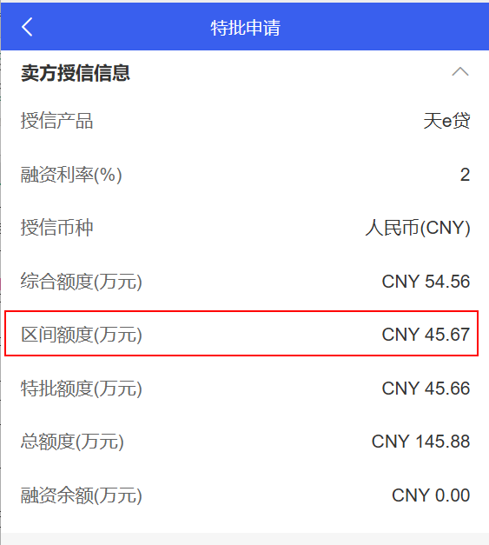
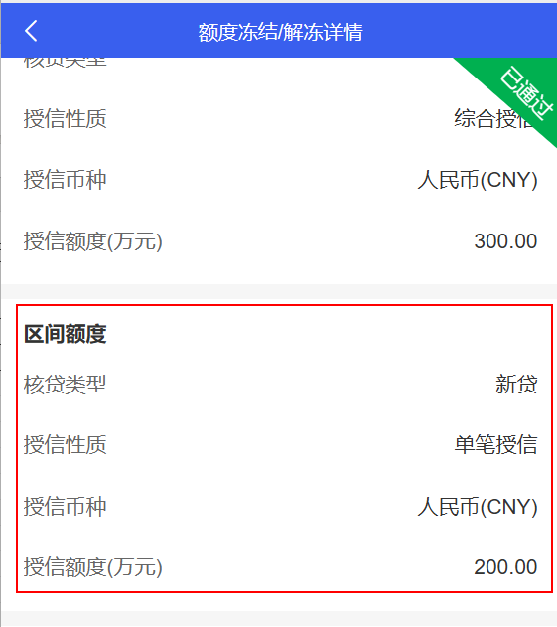
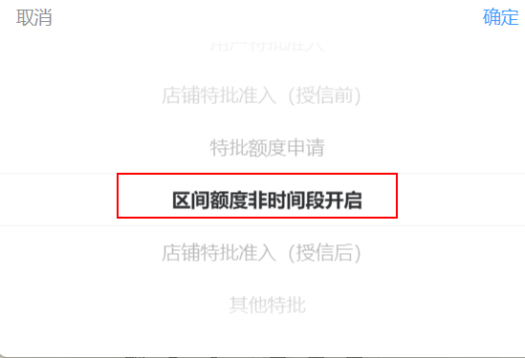
任务类型 | 任务模块 | 功能菜单 | 调整类型 | 调整内容
1.业务管理平台 | 1.1运营管理-审批流配置 | 特批申请 | 修改 | 1、特批申请审批流配置-申请类型去掉“区间额度非时间段开启”
 | 1.2业务管理 | 特批申请查询 | 修改 | 1、详情页面去掉区间额度栏位
2.融逸金链小程序 （BMS版） | 2.1项目 | 特批申请 | 修改 | 1、详情页面，申请类型去掉“区间额度非时间段开启”，去掉区间额度栏位
 |  | 特批审批 | 修改 | 1、详情页面，申请类型去掉“区间额度非时间段开启”，去掉区间额度栏位
 |  | 特批申请查询 | 修改 | 1、详情页面去掉区间额度栏位
 |  | 额度冻结/解冻审批 | 修改 | 1、详情页面，去掉区间额度栏位
 |  | 额度冻结/解冻查询 | 修改 | 1、详情页面，去掉区间额度栏位
3.公共部分 | 3.1接口 | / | 修改 | 1、风控平台与融逸金链平台/BMS的交互接口（同步授信信息、获取客户及额度信息、额度冻结解冻申请推送、额度冻结解冻结果同步，这几个接口去掉区间额度信息的推送），保持接口字段不变，金额传0

